UI界面
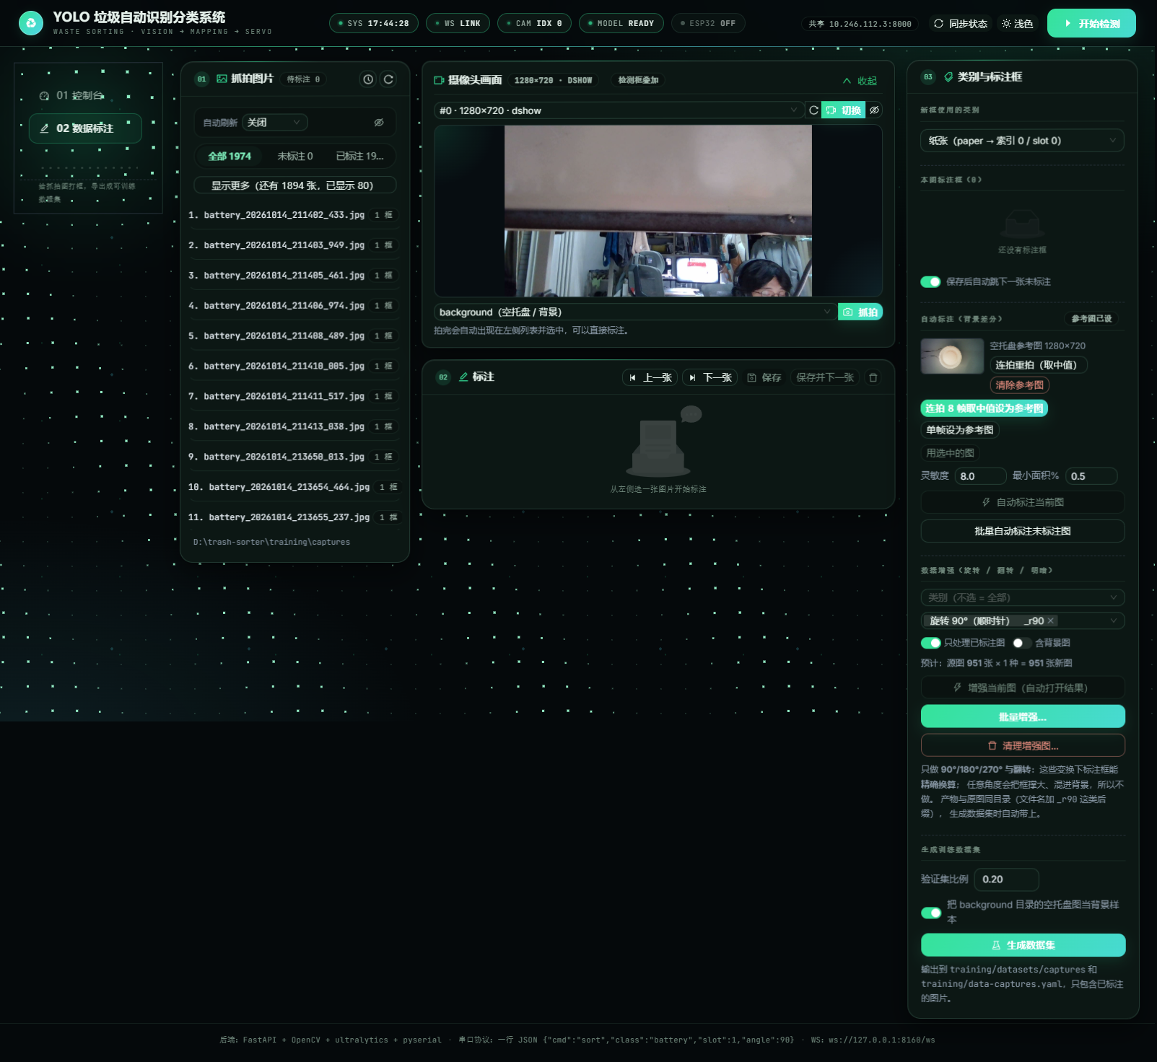
垃圾自动识别分类系统 —— UI 界面检查点（共 15 项）
说明：编号与截图中的标注一一对应。截图请粘贴到本表下方，并在对应编号处加引线标注；每项检查结果填入“检查结果”列。
编号 | 界面元素 | 检查内容 | 检查结果(OK/NG) | 证据（截图编号）
1 | 顶部 HUD 状态条 | SYS 时钟 / WS 连接 / 摄像头 / 模型 / ESP32 五段状态，颜色语义正确 | 待检查 | UI界面图1
2 | 侧边导航 | 01 控制台 / 02 数据标注 两个入口，当前项高亮，点击切换不刷新页面 | 待检查 | UI界面图2
3 | 摄像头卡片 | 设备下拉、打开/关闭、刷新列表、“发现 N 个可用摄像头”提示 | 待检查 | UI界面图3
4 | 视频预览区 | MJPEG 实时画面、无信号占位图、放大/关闭按钮 | 待检查 | UI界面图4
5 | 结果面板 | 当前类别、置信度、识别历史趋势与计数 | 待检查 | UI界面图5
6 | 模型卡片 | 模型目录、模型下拉、加载按钮、类别数与设备信息 | 待检查 | UI界面图6
7 | 串口卡片 | 端口下拉（含疑似 ESP32 标记）、连接/断开、连接状态徽标 | 待检查 | UI界面图7
8 | 手动分拣区 | 类别/槽位/角度选择、强制下发开关、下发结果提示 | 待检查 | UI界面图8
9 | 串口日志区 | TX/RX 报文滚动显示，最新在下，可滚动查看 | 待检查 | UI界面图9
10 | 主题切换 | 深色/浅色切换，图表与表格同步变色 | 待检查 | UI界面图10
11 | 数据标注页 | 图片列表、画布、类别选择、保存/删除按钮 | 待检查 | UI界面图11
12 | 标注工具条 | 框选、删除、撤销、缩放、自动标注入口 | 待检查 | UI界面图12
13 | 增强设置区 | 算子勾选、类别过滤、应用/清理按钮 | 待检查 | UI界面图13
14 | 抓拍与参考图 | 抓拍计数、参考图采集与预览 | 待检查 | UI界面图14
15 | 页面页脚 | 技术栈说明、WebSocket 地址、当前主题标识 | 待检查 | UI界面图15

截图区（下列截图由程序自动截取并标注编号，编号与上表“编号”列一一对应；如需更高的截图请见 docs/testbook/shots/ 目录）
UI界面图（深色主题 · 控制台全景 · 编号 1~18）
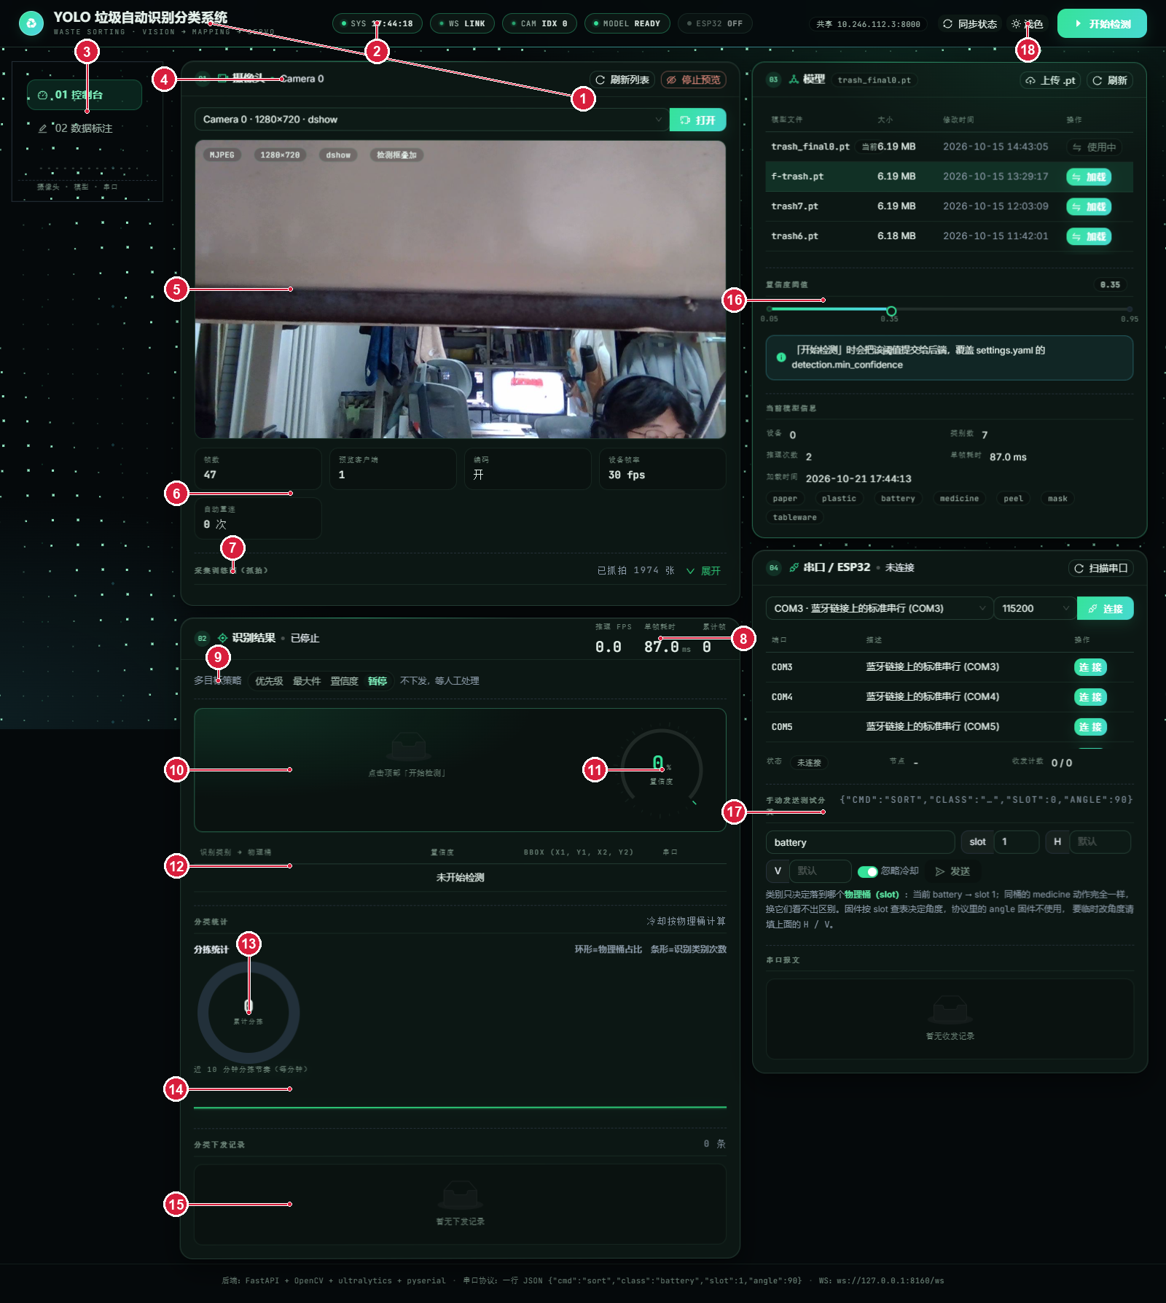

UI界面图（浅色主题 · 控制台全景 · 编号 1~18）
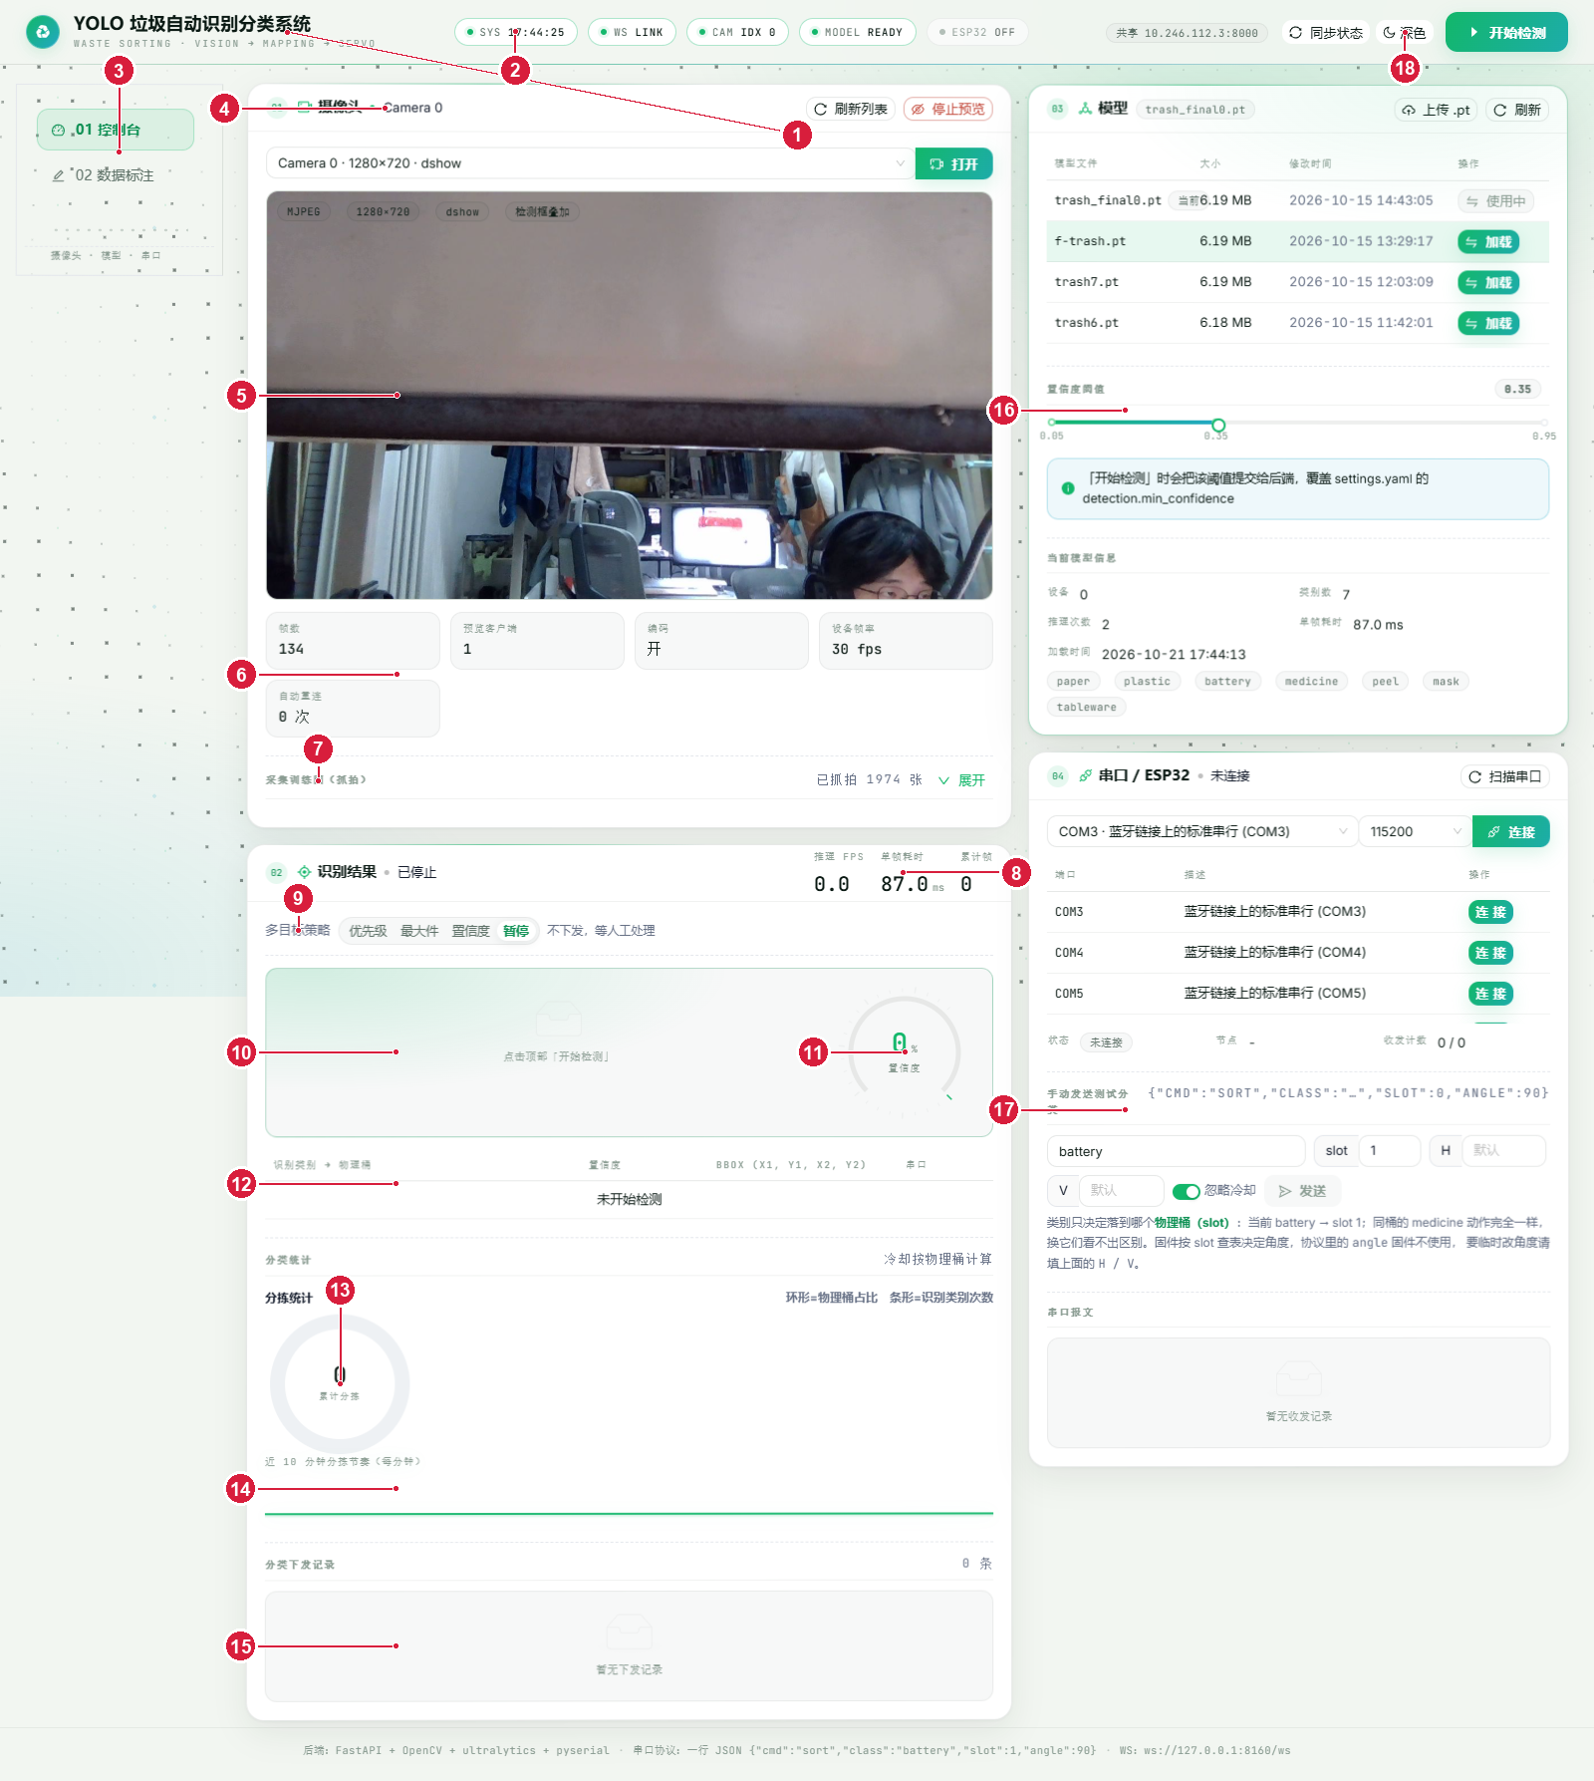

UI界面图（数据标注页）

运行
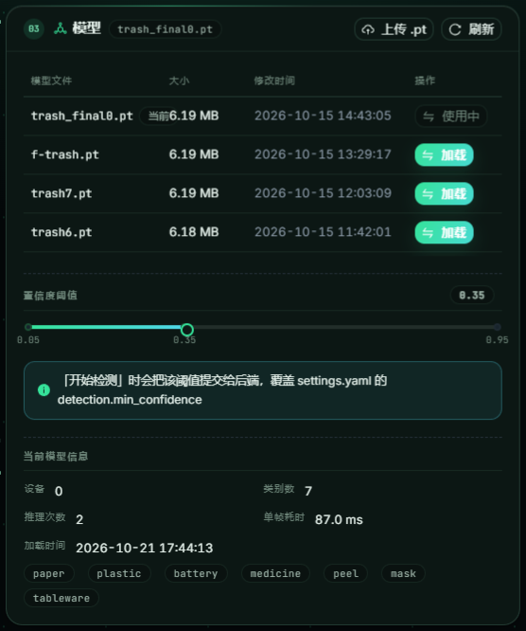
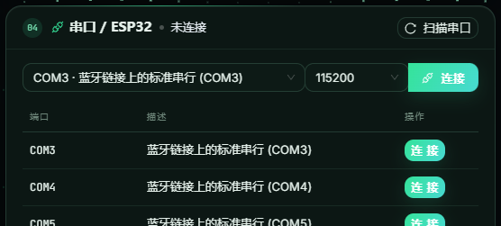
垃圾自动识别分类系统 —— 运行场景与证据（共 12 项）
编号 | 运行场景 | 通过标准 / 观察点 | 结论
运行图1 | 依赖与控制台启动 | 终端无 ERROR 输出；出现“Uvicorn running on http://127.0.0.1:8000” | 待执行
运行图2 | 桌面窗口启动（含启动图） | 启动图 → 界面加载完成 → 启动图关闭 | 待执行
运行图3 | 关闭窗口后进程回收 | 日志出现“后端已关闭”，任务管理器无残留 python | 待执行
运行图4 | 摄像头打开与实时预览 | 预览区出现实时画面，状态条 CAM 亮起 | 待执行
运行图5 | 模型加载成功 | 模型卡片显示已加载模型名、类别数（7）与设备 | 待执行
运行图6 | 检测运行中（画框） | 画面出现目标框与类别标签，结果面板同步更新 | 待执行
运行图7 | 串口连接成功 | 串口卡片显示已连接端口与 TX/RX 计数，日志区出现 ready | 待执行
运行图8 | 分拣指令下发 | 串口日志出现下发 JSON；ESP32 回 ACK；舵机动作 | 待执行
运行图9 | 物理分拣动作 | 对应桶位托盘倾斜，垃圾落入正确桶，随后归位 | 待执行
运行图10 | 数据标注页 | 图片列表与画布正常显示，可保存标注 | 待执行
运行图11 | 数据增强结果 | 生成 _r90/_fh 等后缀的增强图，框位置正确 | 待执行
运行图12 | 长稳运行 2 小时 | 线程数与内存曲线平稳，无接口超时 | 待执行

截图区（实际运行截图；对应“运行图”编号见表内。硬件相关截图需实机补拍）
运行图4 / 运行图5：控制台运行中（摄像头已打开 Camera 0 · 1280×720 · 模型已加载 trash_final0.pt）
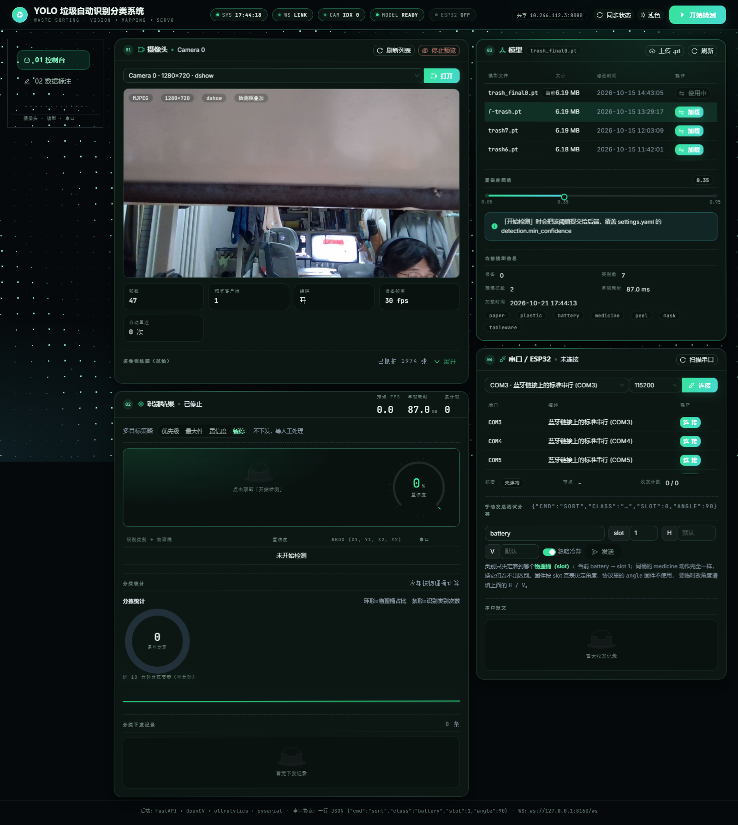

运行图：摄像头卡片细节（设备选择 / 刷新列表 / 停止预览 / 实时帧统计）
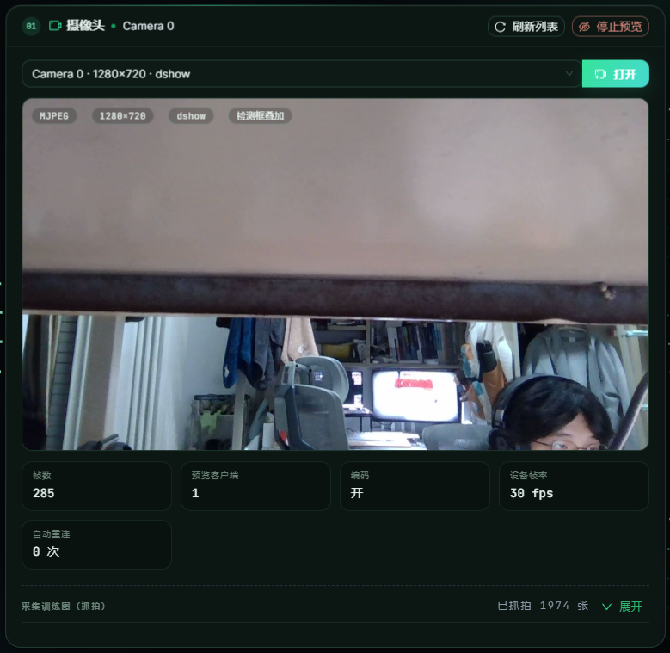

运行图：识别结果卡片细节（推理 FPS / 单帧耗时 / 多目标策略 / 置信度表盘 / 分桶统计）

运行图：模型卡片与串口卡片细节

